Sheet1
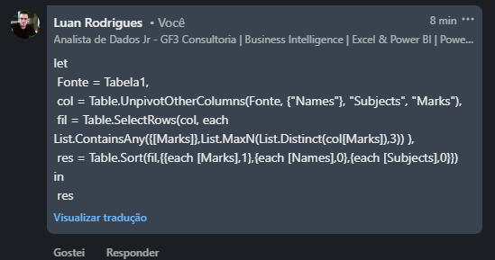
Names | Subject 1 | Subject 2 | Subject 3 | Subject 4 | Names | Subjects | Marks
Chris | 59 | 31 | 63 | 13 | Charlton | Subject 3 | 93
Smith | 13 | 24 | 72 | 22 | Sydney | Subject 2 | 93
Leon | 90 | 28 | 47 | 71 | Sydney | Subject 4 | 93
Uris | 37 | 25 | 14 | 57 | Leon | Subject 1 | 90
Sydney | 30 | 93 | 43 | 93 | Charlton | Subject 1 | 89
Christie | 87 | 67 | 89 | 73 | Christie | Subject 3 | 89
Lisa | 20 | 49 | 31 | 59
Charlton | 89 | 33 | 93 | 75
Shelton | 44 | 60 | 18 | 70

Liste as 3 principais marcas e nomes e assuntos contra eles. Classifique-os com base em Marcas descendentes, Nomes e Assuntos ascendentes.

